lokale Korrekturen
Lokale Korrekturen mit Szenarien ? | nein |  | Gelbe Felder: Wert eingeben
 |  |  | Blaue Felder: pull-down Menu
Mittlere Bevölkerungsdichte (P/km²) | 1000 | (vorne gewählt)
 | Fläche A |  | Fläche B |  | Fläche C
Neue lokale Bevölkerungsdichte (P/km²) |  |  |  |  |  |  | d max (km)
 | min A (km) | max A (km) | min B (km) | max B (km) | min C (km) | max C (km) | 0.00
Bereich (von-bis)
Fläche (km²) | 0.00 |  | 0.00 |  | 0.00 |  | total
Betroffene (Korrektur) | 0 |  | 0 |  | 0 |  | 0
 |  |  |  |  |  |  | zurück

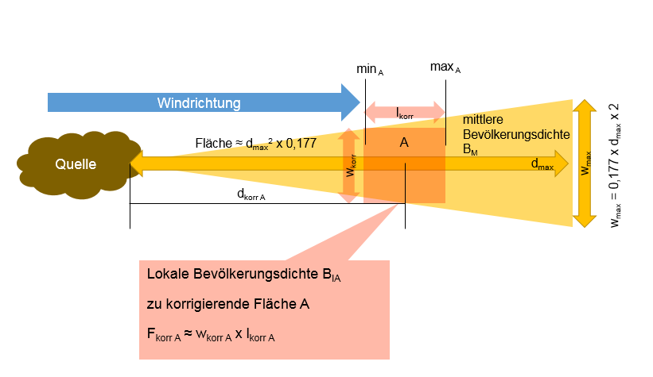
Beispiel

